상품제안서
플라워 투포켓형 에코백 | 상품코드: F15269

 |  |  |  |  |  |  | 02-412-0044 | www.easy1.co.kr
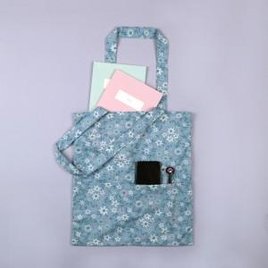 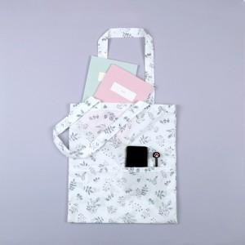

【상세/제작정보】 | 40수 순수 100% 국내산 원단으로 제작 에코백

【인쇄/포장옵션】 | 실크 / OPP(비닐)

【공급단가】 | 수량 | 100~ | 300~ | 500~ | 1,000~ | 3,000~
*VAT별도 | 단가 | 3,300원 | 3,180원 | 3,060원 | 2,940원 | 2,860원

【상품 URL】 | https://dev.easy1.co.kr:443/src/goods_detail.php?gdno=15269

